Time table (2)
PU SHENG 6
재원스텔라
정비
태화12호
정비
용성1호
하역기 | 구분 | 2026-04-24 | 2026-04-25 | 2026-04-26 | 2026-04-27 | 2026-04-28 | 2026-04-29 | 2026-04-30 | 2026-05-01 | 2026-05-02 | 2026-05-03 | 2026-05-04 | 2026-05-05 | 2026-05-06 | 2026-05-07 | 2026-05-08 | 2026-05-09 | 2026-05-10 | 2026-05-11 | 2026-05-12 | 공휴일
5기 | 슬라그 |  |  |  |  |  |  |  |  |  |  |  |  |  |  |  |  |  |  |  | 2026-03-02
KOREX
한진그린
 | 남동발전 |  |  |  |  |  |  |  |  |  |  |  |  |  |  |  |  |  |  |  | 2026-02-17
JK군장
JK군장
 | SGC에너지 |  |  |  |  |  |  |  |  |  |  |  |  |  |  |  |  |  |  |  | 2026-03-02
 | 포스코
* 음영 : 주말/야간 대응 필요 선박
재원스텔라
계획정비
현대오션킹1500
KOREX
JK군장
KOREX
계획정비
PU SHENG 6
용성1호
MARINE STAR 1
마린7
한진그린
JK군장
한국22호
JK군장
현대오션킹15001호
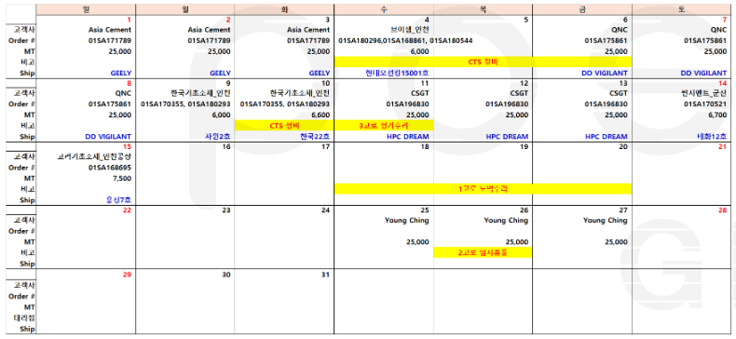

 |  |  |  |  |  |  |  |  |  |  |  |  |  | 남동발전 반출

